PORTADA
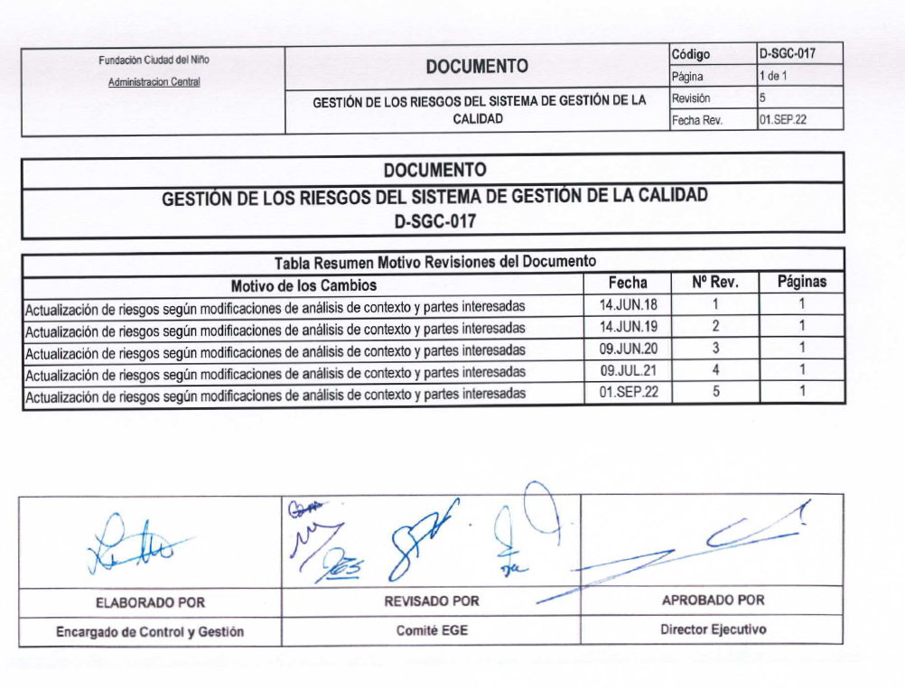
Fundación Ciudad del Niño | DOCUMENTO |  | Código | D-SGC-017
Administracion Central |  |  | Página | 1 de 1
 | GESTIÓN DE LOS RIESGOS DEL SISTEMA DE GESTIÓN DE LA CALIDAD |  | Revisión | 5
 |  |  | Fecha Rev. | 01.SEP.22

COPIA NO CONTROLADA
DOCUMENTO
GESTIÓN DE LOS RIESGOS DEL SISTEMA DE GESTIÓN DE LA CALIDAD
D-SGC-017

Tabla Resumen Motivo Revisiones del Documento
Motivo de los Cambios |  | Fecha | Nº Rev. | Páginas
Actualización de riesgos según modificaciones de análisis de contexto y partes interesadas |  | 14.JUN.18 | 1 | 1
Actualización de riesgos según modificaciones de análisis de contexto y partes interesadas |  | 14.JUN.19 | 2 | 1
Actualización de riesgos según modificaciones de análisis de contexto y partes interesadas |  | 09.JUN.20 | 3 | 1
Actualización de riesgos según modificaciones de análisis de contexto y partes interesadas |  | 09.JUL.21 | 4 | 1
Actualización de riesgos según modificaciones de análisis de contexto y partes interesadas |  | 01.SEP.22 | 5 | 1

ELABORADO POR | REVISADO POR | APROBADO POR
Encargado de Control y Gestión | Comité EGE | Director Ejecutivo

